Plan1
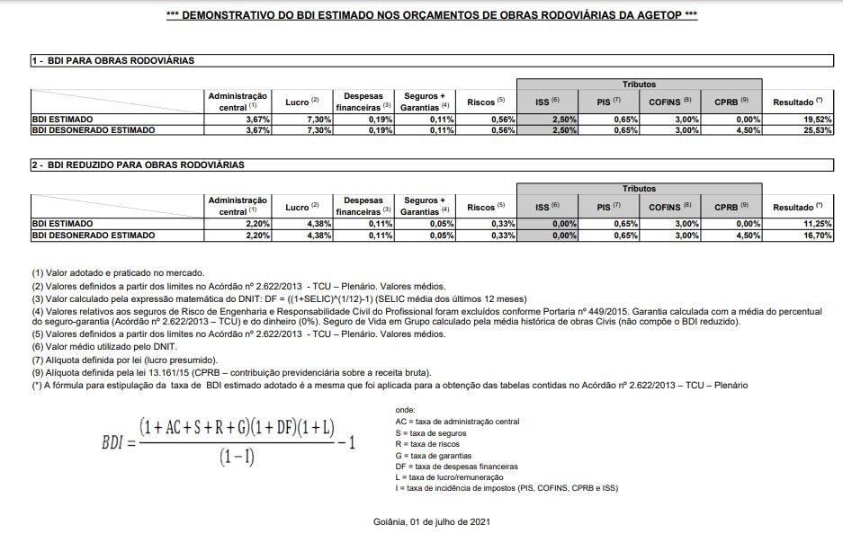
PREFEITURA MUNICIPAL DE CATALAO
SECRETARIA DE TRANSPORTES E INFRAESTRUTURA
LOCAL: ASFALTO NOVO EM VÁRIAS RUAS

